Trang bìa
Posts and Telecommunications Institute of Technology |  |  |  |  |  | Thiết kế |  | Tài liệu phát triển |  | Tên hệ thống |  |  | KINH DOANH ĐÒ BẢO HỘ LAO ĐỘNG |  | Người tạo | Ngày tạo
 |  |  |  |  |  |  |  |  |  |  |  |  |  |  | Người cập nhật | Ngày cập nhật
 |  |  |  |  |  |  |  |  |  | Màn hình (ID) |  |  | Danh mục sản phẩm | Màn hình (Tên) | Danh mục sản phẩm

 |  |  |  |  |  |  |  |  | 1. Mục đích |  |  |  | 7. Giao diện màn hình
 |  |  |  |  |  |  |  |  | 2. Giới hạn hoạt động |  |  |  | 8. Danh sách hạng mục
 |  |  |  |  |  |  |  |  | 3. Giới hạn hệ thống |  |  |  | 9. Khái quát chức năng
 |  |  |  |  |  |  |  |  | 4. Chức năng liên quan |  |  |  | 10. Xử lý chi tiết
 |  |  |  |  |  |  |  |  | 5. Không bao gồm
 |  |  |  |  |  |  |  |  | 6. Sơ đồ

 | 1. Mục đích
 |  | - Dùng để nhân viên cập nhật danh mục sản phẩm
 |  | - Người dùng có thể cập nhật tất cả các thông tin về danh mục bằng cách nhập liệu
 |  | - Sau khi nhất nút hoàn tất, hệ thống sẽ kiểm tra
 |  |  | + Trường hợp phát sinh lỗi, hệ thống sẽ thông báo lỗi cho người dùng tại màn hình này.
 |  |  | + Nếu hoàn tất (cập nhật dữ liệu thành công), hệ thống sẽ quay lại màn hình danh mục sản phẩm

 | 2. Giới hạn hoạt động
 |  | Không có

 | 3. Giới hạn hệ thống
 |  | Không có

 | 4. Chức năng liên quan
 |  | Không có

 | 5. Không bao gồm
 |  | Không có

Màn hình cập nhật danh mục
 | 6. Sơ đồ

Khởi động
hệ thống

Màn hình chính

Name Category
Description

 | Table

 |  |  | № | Loại | Tên |  |  |  |  |  | I/O | Ghi Chú
 |  |  | 1 | M | Category |  | Table quản lý danh mục sản phẩm |  |  |  | I/O
 |  |  | 2
 |  |  | 4
 |  |  | 5
 |  |  | 6
 |  |  | 7
 |  |  | 8
 |  |  | 9
 |  |  | 10

 |  |  |  | ※ Loại (M: Master / T: Transaction table / Ⅰ: INI file / W: work table / V: view / S: stored procedures / L: SQL loader / F: file)

Thiết kế
Basic design |  |  |  |  |  |  |  | System |  |  |  | KINH DOANH ĐÒ BẢO HỘ LAO ĐỘNG |  |  |  |  |  |  |  | function |  | Danh mục sản phẩm |  |  |  |  | Create by |  | date | Create | acceptor
 |  |  |  |  |  |  |  | Process. Name |  |  |  | Danh mục sản phẩm |  |  |  |  |  |  |  |  |  |  |  |  |  |  |  |  |  | Update

 | 7. Giao diện
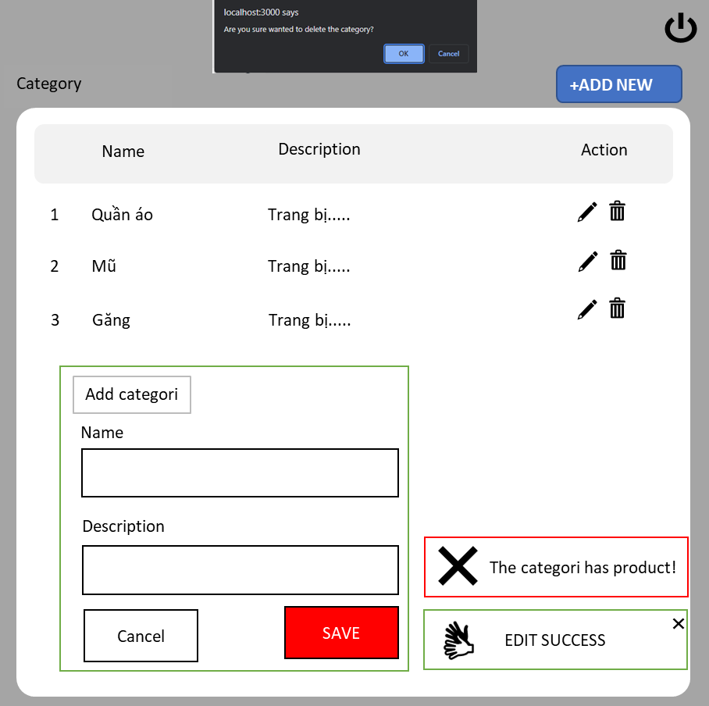

Posts and Telecommunications Institute of Technology |  |  |  |  |  |  | Thiết kế |  |  |  |  |  | Tài liệu phát triển |  |  |  |  | Tên hệ thống |  |  |  |  | KINH DOANH ĐÒ BẢO HỘ LAO ĐỘNG |  |  |  |  | Người tạo |  | Ngày tạo
 |  |  |  |  |  |  |  |  |  |  |  |  |  |  |  |  |  |  |  |  |  |  |  |  |  |  |  | Người cập nhật |  | Ngày cập nhật
 |  |  |  |  |  |  |  |  |  |  |  |  |  |  |  |  |  | Màn hình (ID) |  |  |  |  | Danh mục sản phẩm |  |  | Màn hình (Tên) |  | Danh mục sản phẩm

 | 8. Danh sách hạng mục
 | [Vùng hiển thị cố định]
 | № | Tên hạng mục |  |  |  |  |  |  |  | Control |  |  |  |  | Nội dung hiển thị |  |  |  |  |  |  |  |  |  | Ý nghĩa
 | 1 | Name |  |  |  |  |  |  |  | Label |  |  |  |  | Name |  |  |  |  |  |  |  |  |  | Mô tả nội dung hiển thị cho người dùng
 | 2 | Description |  |  |  |  |  |  |  | Label |  |  |  |  | Description |  |  |  |  |  |  |  |  |  | Mô tả nội dung hiển thị cho người dùng
 | 3 | Name |  |  |  |  |  |  |  | TextView |  |  |  |  | Name |  |  |  |  |  |  |  |  |  | Mô tả nội dung nhập cho người dùng
 | 4 | Description |  |  |  |  |  |  |  | TextView |  |  |  |  | Description |  |  |  |  |  |  |  |  |  | Mô tả nội dung nhập cho người dùng
 | 5 | Action |  |  |  |  |  |  |  | Label |  |  |  |  | Action |  |  |  |  |  |  |  |  |  | Mô tả nội dung hiển thị cho người dùng
 | 6 | Add |  |  |  |  |  |  |  | Label |  |  |  |  | Add |  |  |  |  |  |  |  |  |  | Mô tả nội dung hiển thị cho người dùng
 | 7 | Cagotery |  |  |  |  |  |  |  | TextView |  |  |  |  | Cagotery |  |  |  |  |  |  |  |  |  | Mô tả nội dung hiển thị cho người dùng

 | [Vùng nhập]
 | № | Tên hạng mục |  |  |  | Loại dữ liệu |  |  |  | Độ dài |  |  | Bắt buộc |  |  | I/O | Control |  |  |  | Format |  |  | Ghi chú
 | 1 | Name |  |  |  | Chuỗi chữ |  |  |  | 32 |  |  |  | Y |  | In | EditText
 | 2 | Description |  |  |  | Chuỗi chữ |  |  |  | 50 |  |  |  | Y |  | In | EditText

 | [Vùng nút]
 | № | Tên hạng mục |  |  |  |  |  |  |  | Control |  |  |  |  |  |  |  |  | Ghi chú
 | 1 | Update |  |  |  |  |  |  |  | Button |  |  |  |  |  |  |  |  | Hiển thị dưới dạng icon
 | 2 | Delete |  |  |  |  |  |  |  | Button |  |  |  |  |  |  |  |  | Hiển thị dưới dạng icon
 | 3 | Add new |  |  |  |  |  |  |  | Button
 | 4 | Ok |  |  |  |  |  |  |  | Button
 | 5 | Cancel |  |  |  |  |  |  |  | Button
 | 6 | Save |  |  |  |  |  |  |  | Button

Posts and Telecommunications Institute of Technology |  |  |  |  |  |  | Thiết kế |  |  |  |  |  | Tài liệu phát triển |  |  |  |  | Tên hệ thống |  |  |  |  | KINH DOANH ĐÒ BẢO HỘ LAO ĐỘNG |  |  |  |  | Người tạo |  | Ngày tạo
 |  |  |  |  |  |  |  |  |  |  |  |  |  |  |  |  |  |  |  |  |  |  |  |  |  |  |  | Người cập nhật |  | Ngày cập nhật
 |  |  |  |  |  |  |  |  |  |  |  |  |  |  |  |  |  | Màn hình (ID) |  |  |  |  | Danh mục sản phẩm |  |  | Màn hình (Tên) |  | Danh mục sản phẩm

 | 9. Khái quát chức năng

+ADD NEW
 | (1) Trạng thái ban đầu
 |  | 1. Màn hình không có form add categori, không có thông báo.
 | (2) Tạo thêm danh mục mới
 |  | 1. Nhấn vào nút |  |  |  |  |  |  |  |  | để thêm một danh mục sản phẩm mới hiển thị form add

 |  | 2. Sau khi nhập liệu và save sẽ hiện lên thông báo sửa thành công

 | (3) Cập nhật danh mục
 |  | 1. Nhấn vào biểu tượng |  |  |  |  |  |  | để hiển thị form chỉnh sửa dữ liệu lấy từ DB
 |  | 2. Sau khi chỉnh sửa và save sẽ hiện lên thông báo sửa thành công

 |  | 3. Nhấn vào biểu tượng |  |  |  |  |  |  | để xoá danh mục sản phẩm
 |  | Hiển thị một thông báo hỏi nhân viên có muốn xoá sản phẩm hay không?
 |  |  | Nếu chọn OK thì:
 |  |  |  | Kiểm tra danh mục sản phẩm có tồn tại sản phẩm
 |  |  |  |  | Nếu có, thông báo trên màn hình danh mục có sản phẩm
 |  |  |  |  | Nếu không thông báo trên màn hình sửa thành công
 |  |  | Nếu chọn cancel trở về màn hình trạng thái ban đầu

Xử lý 2
Posts and Telecommunications Institute of Technology |  |  |  | Thiết kế |  |  | Tài liệu phát triển | Tên hệ thống | KINH DOANH ĐÒ BẢO HỘ LAO ĐỘNG |  |  |  | Người tạo | Ngày tạo
 |  |  |  |  |  |  |  |  |  |  |  |  | Người cập nhật | Ngày cập nhật
 |  |  |  |  |  |  |  | Màn hình (ID) | Danh mục sản phẩm |  | Màn hình (Tên) |  | Danh mục sản phẩm

+ADD NEW
 | 10. Xử lý chi tiết
 |  | (2) Tạo thêm danh mục mới
 |  |  | 1. Thực hiện khởi tạo màn hình sau khi clip vào button

 |  | [Vùng hiển thị cố định]
 |  | № | Tên hạng mục |  |  | Nội dung hiển thị |  |  |  | Giá trị |  | Sử dụng | Ghi chú
 |  | 1 | Name |  |  | Text "Name" |  |  |  |  |  | Không thể
 |  | 2 | Description |  |  | Text "Description" |  |  |  |  |  | Không thể
 |  | 3 | Add category |  |  | Text "Add" |  |  |  |  |  | Không thể

 |  | [Vùng nhập]
 |  | № | Tên hạng mục |  |  | Nội dung hiển thị |  |  |  | Giá trị |  | Sử dụng | Ghi chú
 |  | 1 | Name |  |  |  |  |  |  | category.name |  | Có thể
 |  | 2 | Description |  |  |  |  |  |  | category.description |  | Có thể

 |  | [Vùng nút]
 |  | № | Tên hạng mục |  |  | Nội dung hiển thị |  |  |  | Giá trị |  | Sử dụng | Ghi chú
 |  | 1 | Huỷ tạo mới |  |  | Text "Cancel" |  |  |  |  |  | Có thể
 |  | 2 | Lưu danh mục |  |  | Text "Save" |  |  |  |  |  | Có thể

 |  |  | 2. Xử lý check sau khi nhân viên nhập và ấn save

 |  | № | Tên hạng mục |  |  | Nội dung check |  |  |  |  | Message Code
 |  | 1 | Tên danh mục |  |  | Trường hợp trùng tên danh mục |  |  |  |  | BAD_REQUEST
 |  | 1 | Tên danh mục |  |  | Trường hợp trống tên danh mục |  |  |  |  | err.name = "Name is required."
 |  | 2 | Tên danh mục |  |  | Trường hợp nhập quá ít kí tự (< 3 kí tự) |  |  |  |  | err.name = "Name must be more than 3 characters."
 |  | 3 | Mô tả |  |  | Trường hợp chưa thêm mô tả |  |  |  |  | err.description = "Description is required."

 |  | [Lưu dữ liệu thành công vào SQL server]
 |  | Table |  |  | Category
 |  | API |  |  | repo.save(cateupdate);

